MDNG60
Zvolte jazyk |  |  | Lichte Breite (A) |  |  |  |  |  |  |  |  |  |  | Füllen Sie bitte alle markierte Felder aus!
Select a language |  |  | Lichte Höhe (B)
Wählen Sie eine Sprache: |  | DE
Wybierz język: |  |  | empfohlene Rahmenbreite - Bestellmaß (W) |  |  | W = A - 30 |  | E | Bespiel der Befestigung
Sélectionner une langue: |  |  | empfohlene Rahmenhöhe - Bestellmaß (H) |  |  | H = B - 15
Kies een taal:
Valige keel
Valitse kieli
Выбрать язык
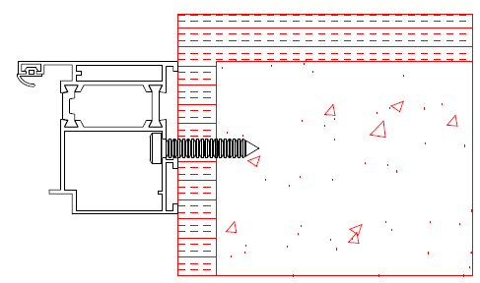
Välj ett språk |  |  |  |  |  |  |  | Montage durch den Rahmen

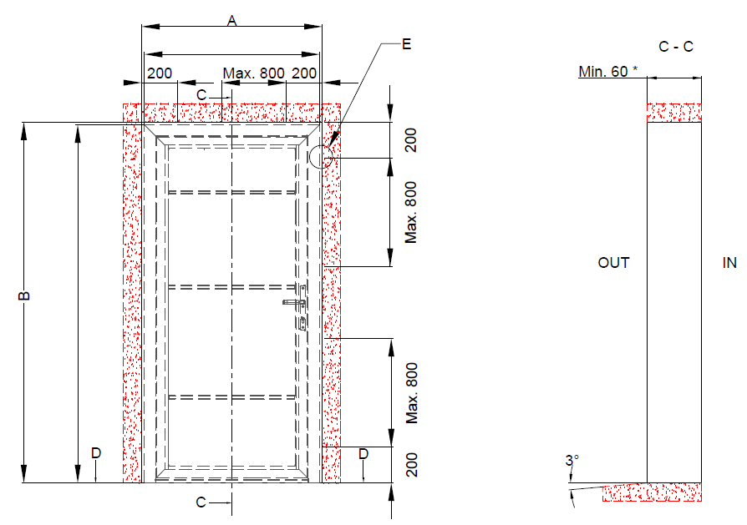

 |  |  | W = A - 30 |  | Befestigungspunkte

 |  |  |  |  |  |  |  | Montage mit den Befestigungsplatten
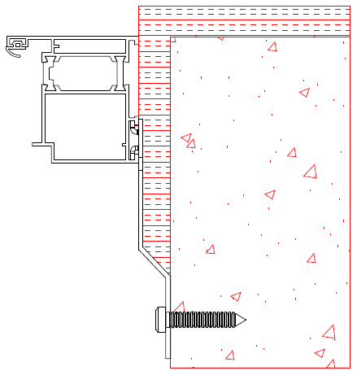

 | H = B - 15

 |  |  |  |  |  |  | * bei der Montage von Mandoor NG durch den Rahmen. Bei der Montage mit den Befestigungsplatten muss die Bauöffnung eine Mindestiefe von 100mm haben.

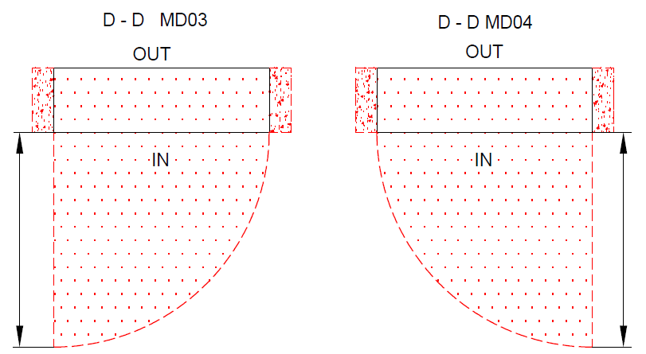
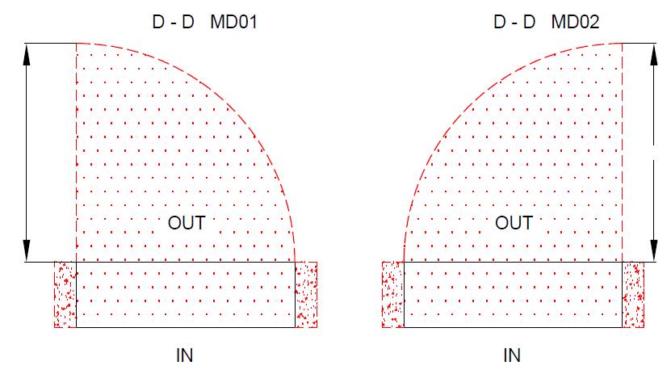

A |  |  |  | A |  |  |  |  |  | Dämmung |  | BENÖTIGTER FREIRAUM

 |  |  |  |  | A |  |  | A |  | Beton, Ziegel, poriger Beton

 |  |  |  |  |  |  |  |  |  |  | Mandoor NG mit thermischer Trennung

 |  |  |  |  |  |  |  |  |  |  | Typ der Montage |  | Version: | Format:
Die Oberfläche für die Montage muss gerade und fest sein Die Winkel in der Öffnung müssen rechtecking sein Der Boden muss gerage und waagerecht sein |  |  |  |  |  |  |  |  |  |  | In die Öffnung |  | 2035 | A4

